员工差旅明细
 | 【员工差旅报销单】

 |  | 姓名: |  | 张兆洁 |  | 职位: | 助理
 |  | 发生地: |  | 珲春 |  | 部门: | 会奖6部
 |  | 发生日期: |  | 2025.7.19-7.22 |  | 报销日期: | 2025.7.23
 |  |  |  |  |  | 团号:

 | 序号 | 报销项目 | 用途 |  | 实际报销金额 | 合格发票金额 | 不合格发票金额 | 备注
 | 1 | 差旅费 | 餐费 |  | 21.60 | 0.00 | 21.60 | 7.19 餐费
 | 2 | 差旅费 | 餐费 |  | 11.00 | 0.00 | 11.00 | 7.20餐费
 | 3 | 差旅费 | 餐费 |  | 184.00 | 184.00 | 0.00 | 7.21餐费
 | 5 | 差旅费 | 小交通 |  | 109.00 | 89.00 | 20.00 | 小交通
 | 6 | 差旅费 | 住宿 |  | 660.00 | 660.00 | 0.00 | 7.19-7.22 4个人住宿费
 | 合计 |  |  |  | 985.60 | 933.00 | 52.60

 | 合格发票金额 |  |  |  | 补票金额 |  |  | 报销总金额
 | 933.00 |  |  |  | 52.60 |  |  | 985.60

 | 报销人: | 张兆洁 |  | 总监： | 合规: |  | 财务：

 | 【员工差旅报销单】

 |  | 姓名: |  | 张兆洁 |  | 职位: | 助理
 |  | 发生地: |  | 珲春 |  | 部门: | 会奖6部
 |  | 发生日期: |  | 2025.7.19-7.22 |  | 报销日期: | 2025.7.23
 |  |  |  |  |  | 团号:

 | 序号 | 报销项目 | 用途 |  | 实际报销金额 | 合格发票金额 | 不合格发票金额 | 备注
 | 3 | 差旅费 | 餐费 |  | 61.30 | 61.30 | 0.00 | 7.21餐费
 | 6 | 差旅费 | 住宿 |  | 220.00 | 220.00 | 0.00 | 7.19-7.22 住宿费
 | 合计 |  |  |  | 281.30 | 281.30 | 0.00

 | 合格发票金额 |  |  |  | 补票金额 |  |  | 报销总金额
 | 281.30 |  |  |  | 0.00 |  |  | 281.30

 | 报销人: | 张兆洁 |  | 总监： | 合规: |  | 财务：

 | 【员工差旅报销单】

 |  | 姓名: |  | 张佳怡 |  | 职位: | 助理
 |  | 发生地: |  | 珲春 |  | 部门: | 会奖6部
 |  | 发生日期: |  | 2025.7.19-7.22 |  | 报销日期: | 2025.7.23
 |  |  |  |  |  | 团号:

 | 序号 | 报销项目 | 用途 |  | 实际报销金额 | 合格发票金额 | 不合格发票金额 | 备注
 | 3 | 差旅费 | 餐费 |  | 61.30 | 61.30 | 0.00 | 7.21餐费
 | 6 | 差旅费 | 住宿 |  | 220.00 | 220.00 | 0.00 | 7.19-7.22 住宿费
 | 合计 |  |  |  | 281.30 | 281.30 | 0.00

 | 合格发票金额 |  |  |  | 补票金额 |  |  | 报销总金额
 | 281.30 |  |  |  | 0.00 |  |  | 281.30

 | 报销人: | 张兆洁 |  | 总监： | 合规: |  | 财务：

 | 【员工差旅报销单】

 |  | 姓名: |  | 易梦铃 |  | 职位: | 助理
 |  | 发生地: |  | 珲春 |  | 部门: | 会奖6部
 |  | 发生日期: |  | 2025.7.19-7.22 |  | 报销日期: | 2025.7.23
 |  |  |  |  |  | 团号:

 | 序号 | 报销项目 | 用途 |  | 实际报销金额 | 合格发票金额 | 不合格发票金额 | 备注
 | 3 | 差旅费 | 餐费 |  | 61.30 | 61.30 | 0.00 | 7.21餐费
 | 6 | 差旅费 | 住宿 |  | 220.00 | 220.00 | 0.00 | 7.19-7.22 住宿费
 | 合计 |  |  |  | 281.30 | 281.30 | 0.00

 | 合格发票金额 |  |  |  | 补票金额 |  |  | 报销总金额
 | 281.30 |  |  |  | 0.00 |  |  | 281.30

 | 报销人: | 张兆洁 |  | 总监： | 合规: |  | 财务：

【员工上会补助统计单】
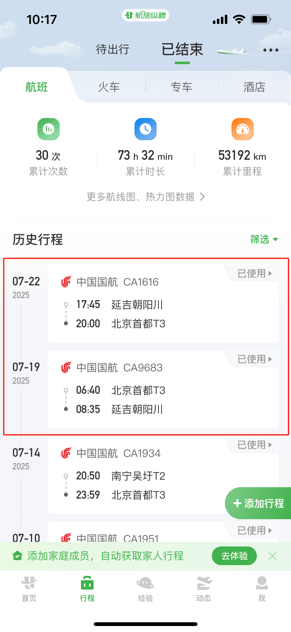
 |  | 姓名: |  | 张兆洁 |  | 职位: | 助理
 |  | 发生地: |  | 珲春 |  | 部门: | 会奖6部
 |  | 发生日期: |  | 2025.7.19-7.22 |  | 报销日期: | 2025.7.23
 |  |  |  |  |  | 团号:

 |  | 出差城市 | 出差起止日期 |  | 每天金额 | 天数 | 合计 | 备注
 | 1 | 珲春 | 2025.7.19-7.20 |  | 200.00 | 2.00 | 400.00
 | 2 | 珲春 | 2025.7.21-7.22 |  | 100.00 | 2.00 | 200.00
 | 合计 |  |  |  |  | 4.00 | 600.00
 | 报销人: | 张兆洁 |  | 总监： | 合规: |  | 财务：

